Tabelle1
Projektseminar 2022: MACCS Forecast Challenge
 |  |  | Bewertung eines Quartals
Please choose the respective quarter and enter your predictions (in units)
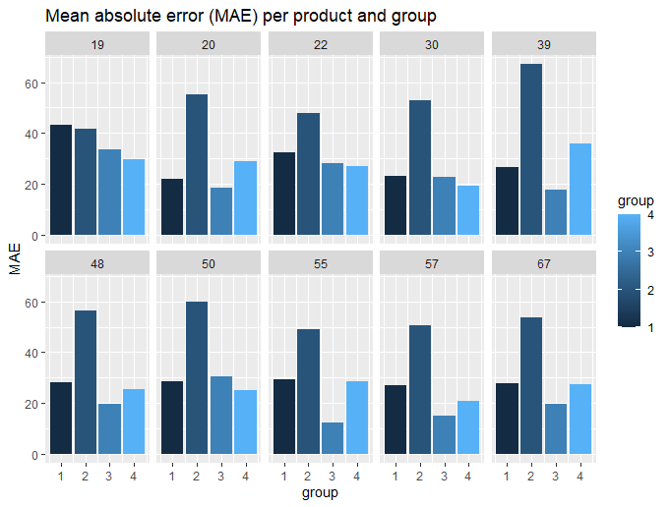
Group name: | Gruppe 4 (Mikhail Petrov, Tammo Denkena)
Quarter: | 1 |  | Rankingplatz | Minuspunkte
 |  |  | 1 | 0
Product | Week | Units | 2 | 1
19 | 1 | 243783.45545 | 3 | 2
19 | 2 | 243783.45545 | 4 | 4
19 | 3 | 243783.45545
19 | 4 | 243783.45545 |  | Gruppe 1 | Gruppe 2 | Gruppe 3 | Gruppe 4
19 | 5 | 243783.45545 | Produkt 19 | 4 | 2 | 1 | 0
19 | 6 | 243783.45545 | Produkt 20 | 1 | 4 | 0 | 2
19 | 7 | 243783.45545 | Produkt 22 | 2 | 4 | 1 | 0
19 | 8 | 243783.45545 | Produkt 30 | 2 | 4 | 1 | 0
19 | 9 | 243783.45545 | Produkt 39 | 1 | 4 | 0 | 2
19 | 10 | 243783.45545 | Produkt 48 | 2 | 4 | 0 | 1
19 | 11 | 243783.45545 | Produkt 50 | 1 | 4 | 2 | 0
19 | 12 | 243783.45545 | Produkt 55 | 2 | 4 | 0 | 1
19 | 13 | 243783.45545 | Produkt 57 | 2 | 4 | 0 | 1
20 | 1 | 773304.37921 | Produkt 67 | 2 | 4 | 0 | 1
20 | 2 | 520178.27377 | Aggregiert | 10 | 5 | 0 | 20 | Faktor | 5
20 | 3 | 523820.40252 | Summe | 29 | 43 | 5 | 28
20 | 4 | 669113.16575
20 | 5 | 659922.38611
20 | 6 | 537436.04291
20 | 7 | 765369.82352
20 | 8 | 679865.79026
20 | 9 | 1162347.7125
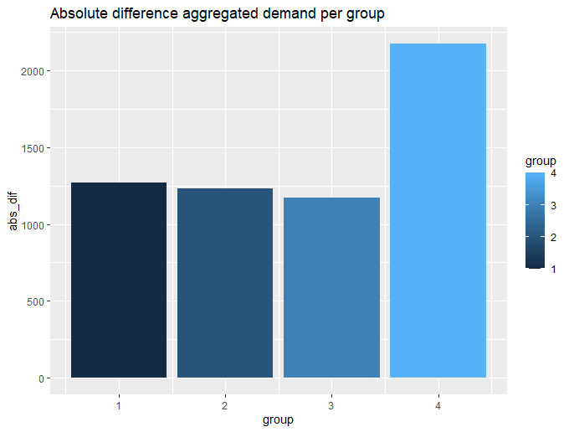
20 | 10 | 775108.23979
20 | 11 | 791765.4105
20 | 12 | 623608.6025
20 | 13 | 859375.58639
22 | 1 | 175289.97193
22 | 2 | 433943.54492
22 | 3 | 205519.56292
22 | 4 | 146603.99502
22 | 5 | 240109.28804
22 | 6 | 262478.00789
22 | 7 | 222976.46109
22 | 8 | 119767.35518
22 | 9 | 166987.3114
22 | 10 | 217593.65696
22 | 11 | 309901.50105
22 | 12 | 83835.510635
22 | 13 | 262427.72752
30 | 1 | 393773.58014
30 | 2 | 424242.03146
30 | 3 | 367984.66241
30 | 4 | 334559.41364
30 | 5 | 328982.83389
30 | 6 | 359891.53835
30 | 7 | 358238.33117
30 | 8 | 308574.06529
30 | 9 | 343031.28523
30 | 10 | 370159.48543
30 | 11 | 332756.32914
30 | 12 | 289802.34821
30 | 13 | 397165.83581
39 | 1 | 146923.10208
39 | 2 | 167088.42364
39 | 3 | 148256.24358
39 | 4 | 148644.23293
39 | 5 | 94146.119779
39 | 6 | 121429.75317
39 | 7 | 101467.13544
39 | 8 | 116638.17251
39 | 9 | 78015.430761
39 | 10 | 86694.483291
39 | 11 | 103878.22664
39 | 12 | 178179.90545
39 | 13 | 119749.93739
48 | 1 | 2140697.2483
48 | 2 | 2088233.5949
48 | 3 | 2227257.9896
48 | 4 | 2090906.8553
48 | 5 | 1706667.2141
48 | 6 | 2282863.6919
48 | 7 | 1927100.9362
48 | 8 | 1967790.2688
48 | 9 | 1691482.122
48 | 10 | 1798896.7613
48 | 11 | 1811728.1159
48 | 12 | 1759193.9487
48 | 13 | 1957200.1397
50 | 1 | 522147.62329
50 | 2 | 397966.3696
50 | 3 | 371204.58731
50 | 4 | 399550.17555
50 | 5 | 387954.87269
50 | 6 | 380919.06499
50 | 7 | 371749.60855
50 | 8 | 344069.99392
50 | 9 | 342099.62406
50 | 10 | 345244.85461
50 | 11 | 344129.62959
50 | 12 | 373549.78937
50 | 13 | 345497.2647
55 | 1 | 194679.80275
55 | 2 | 174859.84234
55 | 3 | 169345.38907
55 | 4 | 195850.14122
55 | 5 | 136877.513
55 | 6 | 145575.05863
55 | 7 | 166797.83228
55 | 8 | 148541.89529
55 | 9 | 153773.28465
55 | 10 | 173131.07487
55 | 11 | 197562.82686
55 | 12 | 197084.08915
55 | 13 | 242010.70465
57 | 1 | 179644.27957
57 | 2 | 158522.81638
57 | 3 | 138087.82866
57 | 4 | 133967.44263
57 | 5 | 207094.78609
57 | 6 | 110966.87904
57 | 7 | 134278.22381
57 | 8 | 153403.73732
57 | 9 | 177074.81255
57 | 10 | 109163.09194
57 | 11 | 136863.91169
57 | 12 | 119377.92954
57 | 13 | 143203.80984
67 | 1 | 1003027.5013
67 | 2 | 1243111.714
67 | 3 | 907555.36463
67 | 4 | 946770.57283
67 | 5 | 971448.42068
67 | 6 | 881438.54953
67 | 7 | 1036170.4557
67 | 8 | 828007.62363
67 | 9 | 892855.71752
67 | 10 | 1203610.4833
67 | 11 | 1080031.0203
67 | 12 | 873507.17281
67 | 13 | 1202022.3598
Aggregated demand | all | 69221505.843

